상품제안서
카카오프렌즈 양치세트 (더블구성) | 상품코드: F25862

 |  |  |  |  |  |  | 02-412-0044 | www.easy1.co.kr
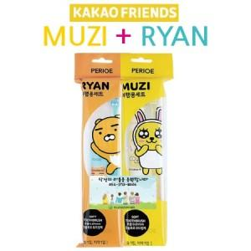

【상세/제작정보】 | 칼라스티커제작 및 부착 85*40mm : 별도문의

【인쇄/포장옵션】 | / 포장불가능

【공급단가】 | 수량 | 100~ | 300~ | 500~ | 1,000~ | 3,000~
*VAT별도 | 단가 | 6,370원 | 6,270원 | 6,120원 | 5,960원 | 5,860원

【상품 URL】 | http://www.easy1.co.kr/src/goods_detail.php?gdno=25862

